VD履歴取得
VD履歴取得

１．カードIDより直近履歴を取得する

▲ | サービスURL
 | http://(ホスト名)/MemberService.svc/GetMemberHistory

▲ | リクエストメソッド
 | POST

▲ | パラメータ形式
 | JSON（リクエストパラメータ、レスポンスパラメータ共に）

▲ | リクエストパラメータ
 | 名称 |  | 論理名 | 型 | 説明 | 設定例
 | アクセスコード |  | AccessCode | string | 処理成功時:true、処理失敗時:false | "012345"
 | 会社コード |  | CompanyCode | string | 企業コード | "1"
 | カードID |  | PointCardNo | string | 会員番号 | "2960000000012"
 | 制御件数 |  | Limit | int | 抽出の最大件数 ※最大値：1000 | 1000

▲ | レスポンスパラメータ
 | 名称 |  | 論理名 | 型 | 説明 | 設定例
 | 処理成功フラグ |  | IsSuccess | boolean | 処理成功時:true、処理失敗時:false | true
 | エラーコード |  | ErrorCode | string | エラー時のエラーコード | null
 | エラーメッセージ |  | ErrorMessage | string | エラー時のエラーメッセージ | null
 | エラーコード詳細 |  | ErrorCodeDetail | string | エラーコード詳細 | null
 | ワーニングコード |  | WarningCode | string | ワーニングコード。ワーニングがない場合はnull | null
 | ワーニングメッセージ |  | WarningMessage | string | ワーニングメッセージ。ワーニングがない場合はnull | null
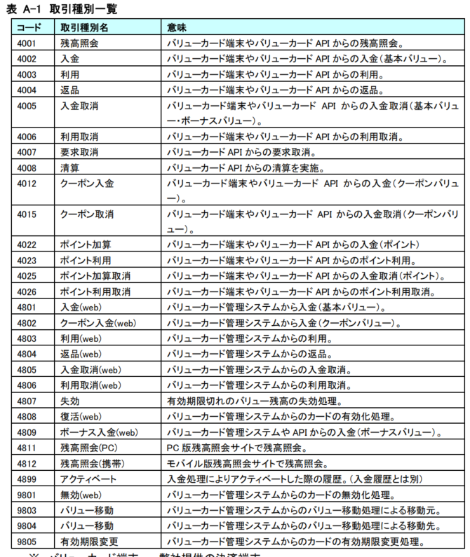
 | ワーニングコード詳細 |  | WarningCodeDetail | string | ワーニング時の各サーバにおけるワーニング詳細 | null
 | カードID |  | CardNo | string | 会員番号 | "2960000000012"
 | VD履歴 |  | PrepayedCardHistory | List |  | null
 |  | 取引種別コード | ReqClass | string |  | "4003"
 |  | 取引種別名称 | ReqClassExp | string |  | "利用"
 |  | 残高 | Balance | decimal |  | 3396
 |  | チャージ金額 | DepositValue | decimal |  | 0
 |  | 利用金額 | PaidValue | decimal |  | 100
 |  | チャージ取消金額 | DepositCancelValue | decimal |  | 0
 |  | 内部管理番号 | SeqNo | string |  | 17
 |  | VD取引番号 | DealNo | string |  | 1000000003
 |  | レシート番号 | ReceiptNo | string |  | "8194"
 |  | 要求Id | ReqId | string |  | "030818"
 |  | 取引日時 | RegDate | string |  | "2025-06-27T10:33:44.857"
 |  | 店舗コード | StoreCode | string |  | "00900"
 |  | 端末Id | TerminalNo | string |  | "1001"

